关系图
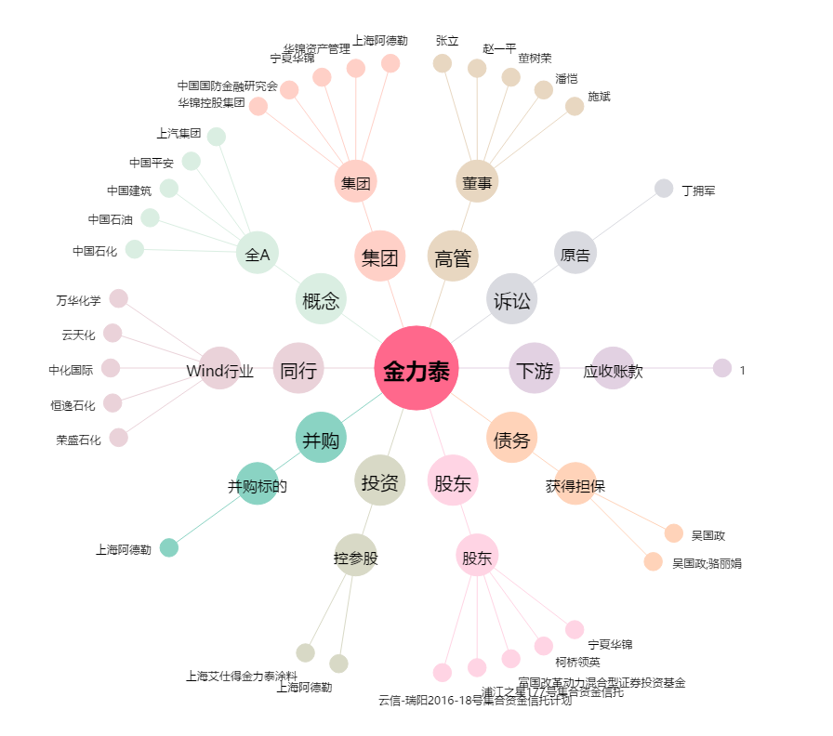
金力泰[300225.SZ] - 关系概览图

